TH4
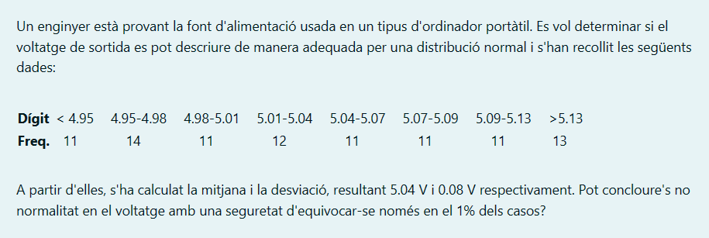
 |  |  |  |  | nº Intervalo | Dades |  | Oi
 |  |  |  |  | 1 | 4.95 |  | 11
 |  |  |  |  | 2 | 4.95 | 4.98 | 14
 |  |  |  |  | 3 | 4.98 | 5.01 | 11
 |  |  |  |  | 4 | 5.01 | 5.04 | 12
 |  |  |  |  | 5 | 5.04 | 5.07 | 11
 |  |  |  |  | 6 | 5.07 | 5.09 | 11
 |  |  |  |  | 7 | 5.09 | 5.13 | 11
 |  |  |  |  | 8 | 5.13 |  | 13
 |  |  |  |  |  |  | n = | 94

 | Mitjana = | 5.04
 | S = | 0.08

 |  |  |  |  |  | 6.

1. |  |  |  |  |  |  | Ei | Oi^2 | Oi^2/Ei
 |  |  |  |  |  |  | 12.247684611 | 121 | 9.8794183427
 | Test bondat ajustament |  |  |  |  |  | 9.0552865126 | 196 | 21.644814852
 |  |  |  |  |  |  | 11.957070809 | 121 | 10.119535288
2. |  |  |  |  |  |  | 13.739958067 | 144 | 10.48038133
 |  |  |  |  |  |  | 13.739958067 | 121 | 8.8064315341
 | Valors mostra distribució fixe |  |  |  |  |  | 8.2574022022 | 121 | 14.653518993
 |  |  |  |  |  |  | 12.75495512 | 121 | 9.4865092714
3. |  |  |  |  |  |  | 94 | 169 | 1.7978723404
 |  |  |  |  |  |  |  |  | 86.868481952
 |  |  |  |  |  |  |  |  | -7.1315180482
 | xhi quadrat
 |  |  |  |  |  | 7.
4.
 |  |  |  |  |  |  | P-valor | 0.4321
 | 5

5. |  |  |  |  |  | 8.

Intervalo 3 | 4.98 | 5.01 | n = | 94
 | 0.22662735238 | 0.35383023333 |  |  |  |  | 0 |  | alpha = | 1%
 |  |  |  |  |  |  |  |  | p-valor | 0.4321
 | Resta | 0.12720288095
 | Multi | 11.957070809

TH6
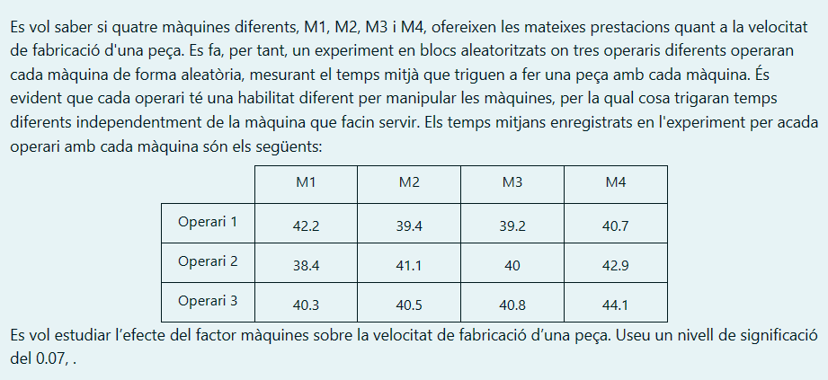
 |  |  |  |  |  |  | Análisis de varianza de dos factores con una sola muestra por grupo

 |  |  |  |  |  |  | RESUMEN | Cuenta | Suma | Promedio | Varianza
 |  |  |  |  |  |  | Fila 1 | 4 | 161.5 | 40.375 | 1.9225
 |  |  |  |  |  |  | Fila 2 | 4 | 162.4 | 40.6 | 3.58
 |  |  |  |  |  |  | Fila 3 | 4 | 165.7 | 41.425 | 3.2225

 |  |  |  |  |  |  | Columna 1 | 3 | 120.9 | 40.3 | 3.61
 |  |  |  |  |  |  | Columna 2 | 3 | 121 | 40.333333333 | 0.74333333333
 |  |  |  |  |  |  | Columna 3 | 3 | 120 | 40 | 0.64
 |  |  |  |  |  |  | Columna 4 | 3 | 127.7 | 42.566666667 | 2.9733333333

 | M1 | M2 | M3 | M4 | α = | 0.07 | ANÁLISIS DE VARIANZA
OP1 | 42.2 | 39.4 | 39.2 | 40.7 |  |  | Origen de las variaciones | Suma de cuadrados | Grados de libertad | Promedio de los cuadrados | F | Probabilidad | Valor crítico para F
OP2 | 38.4 | 41.1 | 40 | 42.9 |  |  | Filas | 2.445 | 2 | 1.2225 | 0.54380328679 | 0.60667338731 | 5.1432528498
OP3 | 40.3 | 40.5 | 40.8 | 44.1 |  |  | Columnas | 12.686666667 | 3 | 4.2288888889 | 1.8811318423 | 0.23372594646 | 4.7570626631
 |  |  |  |  |  |  | Error | 13.488333333 | 6 | 2.2480555556

1. |  |  |  |  |  |  | Total | 28.62 | 11

 |  |  |  |  |  |  |  |  |  |  |  |  |  | 9.
 |  |  |  |  |  |  | 5.

2.
 |  |  |  |  |  |  | 6. |  |  |  |  |  |  | 10.

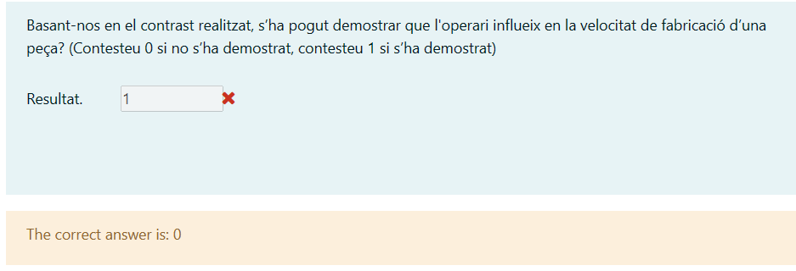
 |  |  |  |  |  |  | 7.
 |  |  |  |  |  |  |  |  |  |  |  |  |  | 11.
3. |  |  |  | 4.

 | Total | 28.62

 |  |  |  |  |  |  | 8.

